Mapa de categorização de proble
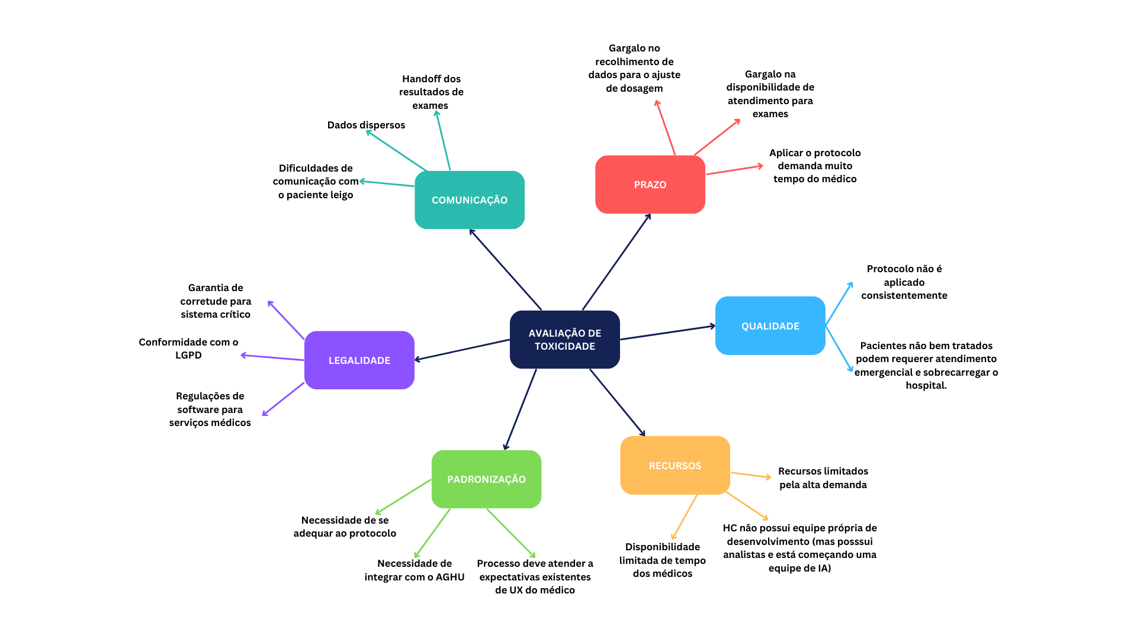

Ishikawa 1
DIAGRAMA DE ISHIKAWA - Causa e Efeito

Gestão
Procedimentos e Normas
Pessoas
Tecnologia
Ambiente de trabalho
Fatores externos

 | Protocolo muito extenso; alto volume de dados requisitados

 |  |  |  | Tempo limitado dos médicos

 |  | Dados possuem muitas origens diferentes |  |  | Médicos preferem usar heurísticas no lugar do protocolo


Médicos não recebem apoio adicional para lidar com o problema |  |  | Handoffs para esses dados chegarm ao médico |  |  | Processo precisa ser conveniente ao médico | APLICAÇÃO INCONSISTENTE DO PROTOCOLO PARA AJUSTE DA DOSE

Dados ficam armazenados em muitos lugares distintos |  |  | Recursos limitados |  |  | Alta demanda cria competição pelo tempo do médico

Não existe sistema que trabalhe especificamente com esse problema |  | Atendimento ruim leva a mais intercorrencias, que tomam mais recursos do hospital |  |  | Intercorrências imprevistas limitam o tempo do médico

O sistema AGHU não dispõe as informações de forma conveniente | Ambiente de alto estresse |  |  | Sem soluções de otimização existentes no mercado

Ishikawa 2
DIAGRAMA DE ISHIKAWA - Causa e Efeito

Gestão
Procedimentos e Normas
Pessoas
Tecnologia
Ambiente de trabalho
Fatores externos

 | Grande número de handoffs entre todos os exames e avaliações
 |  |  |  | Necessidade de comunicação entre uma grande equipe multidisciplinar
Necessidade de priorizar mitigação dos danos

 |  | Não aplicar o protocolo universal de toxicidade |  |  | Tempo limitado dos médicos para aplicar as técnicas e ferramentas mais efetivas
Necessidade por alocação de recursos elástica quando a demanda aumenta

Necessidade por monitoramento para prever sobrecarregamentos |  |  |  |  |  | Paciente pode estar muito fraco, precisando pausar o tratamento e adiar sessões
 |  |  | Inadequações no acompanhamento nutricional |  |  |  | ATENDIMENTO INADEQUADO LEVA A MAIS INTERCORRÊNCIAS

Lacuna no sistema: Informações relevantes do paciente não são reunidas da forma mais eficiente |  |  | Recursos limitados |  |  | Alta demanda leva a necessidade de tomar atalhos. Problema recursivo.

Muitas fontes de dados que precisam ser integradas |  | Ambiente de alto estresse |  |  | Intercorrências imprevistas limitam disponibilidade do médico

O AGHU atualmente não auxilia a avaliação de toxicidade | Foco dividido; hospital precisa atender a várias necessidades |  |  | Pacientes podem não ter recursos ou instrução para seguir as indicações

Ishikawa 3
DIAGRAMA DE ISHIKAWA - Causa e Efeito

Gestão
Procedimentos e Normas
Pessoas
Tecnologia
Ambiente de trabalho
Fatores externos

 | Grande quantidade de fontes e formatos de dados que precisam ser tratados

 |  | Handoffs para o resultado dos exames chegar ao médico

Necessidade de monitorar e controlar a consolidação dos dados |  |  |  | Necessidade de comunicação entre uma grande equipe multidisciplinar
 |  |  | Handoffs para exames serem solicitados |  | DADOS PARA REALIZAR O AJUSTE DE DOSAGEM ESTÃO DISPERSOS OU FALTANDO

O sistema AGHU não dispõe as informações de forma conveniente |  |  | Foco dividido; hospital precisa atender a várias necessidades | Pacientes podem não ter recursos ou instrução para seguir as indicações

Não existe sistema que especificamente apoia esse protocolo |  | Recursos limitados

Necessidade de convenientemente puxar todo o histórico do paciente | Ambiente de alto estresse

